关系图
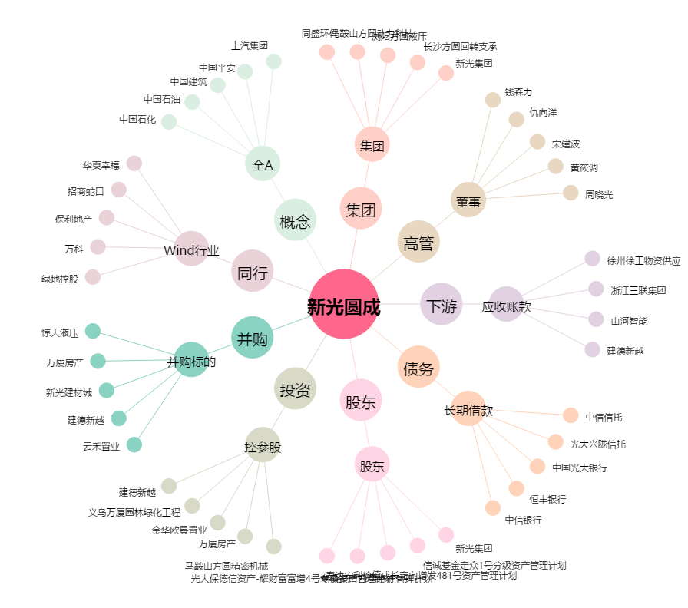
新光圆成[002147.SZ] - 关系概览图

